2018_10_data
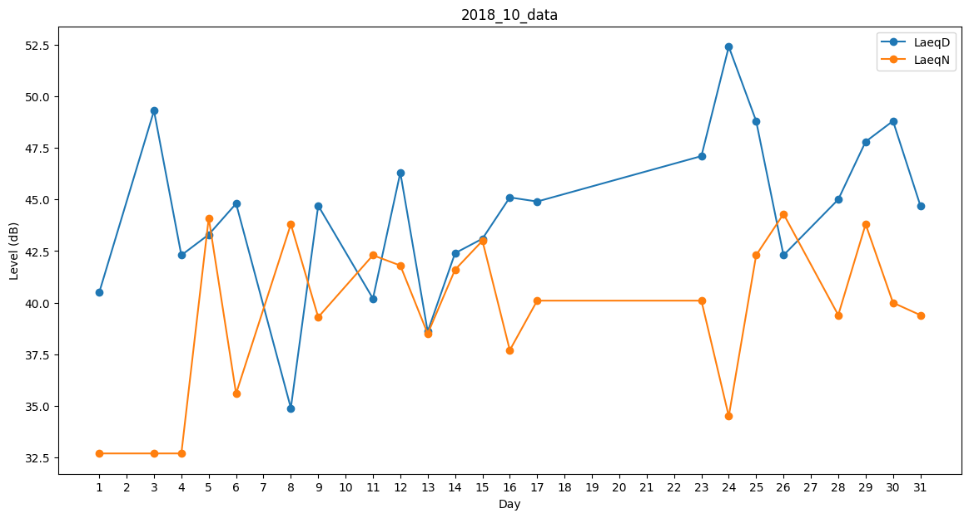
Day | LaeqD | LaeqN
1 | 40.5 | 32.7
2 | 36.1 | 0
3 | 49.3 | 32.7
4 | 42.3 | 32.7
5 | 43.3 | 44.1
6 | 44.8 | 35.6
7 | 39.3 | 0
8 | 34.9 | 43.8
9 | 44.7 | 39.3
10 | 0 | 41
11 | 40.2 | 42.3
12 | 46.3 | 41.8
13 | 38.6 | 38.5
14 | 42.4 | 41.6
15 | 43.1 | 43
16 | 45.1 | 37.7
17 | 44.9 | 40.1
18 | 36.8 | 0
19 | 37.5 | 0
20 | 31.7 | 0
21 | 0 | 0
22 | 47.5 | 0
23 | 47.1 | 40.1
24 | 52.4 | 34.5
25 | 48.8 | 42.3
26 | 42.3 | 44.3
27 | 41.2 | 0
28 | 45 | 39.4
29 | 47.8 | 43.8
30 | 48.8 | 40
31 | 44.7 | 39.4

